Por_qué_inadmitimos
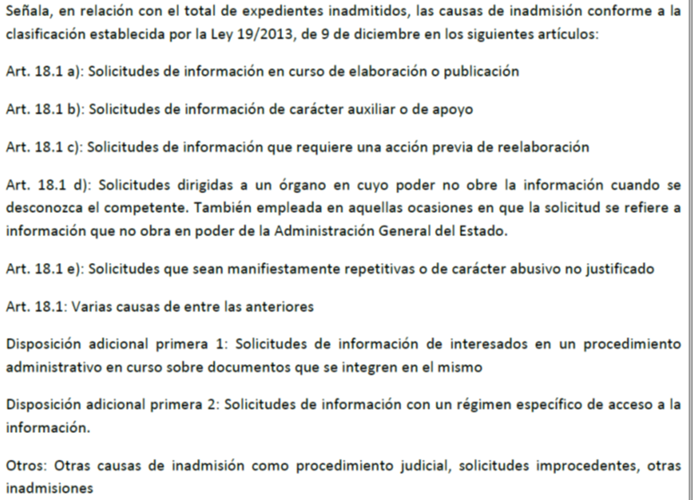
¿Por qué se inadmiten solicitudes?
Inadmisiones por causa (Nota 1) | Número | Porcentaje
Art. 18.1 | 459 | 5.26%
Art. 18.1 a | 585 | 6.71%
Art. 18.1 b | 295 | 3.38%
Art. 18.1 c | 1,010 | 11.58%
Art. 18.1 d | 1,923 | 22.04%
Art. 18.1 e | 1,396 | 16.00%
D.A 1ª 1 | 1,120 | 12.84%
D.A.1ª 2 | 1,802 | 20.66%
Otros | 134 | 1.54%
Total | 8,724 | 100.00%

Nota 1:

Por_qué_denegamos
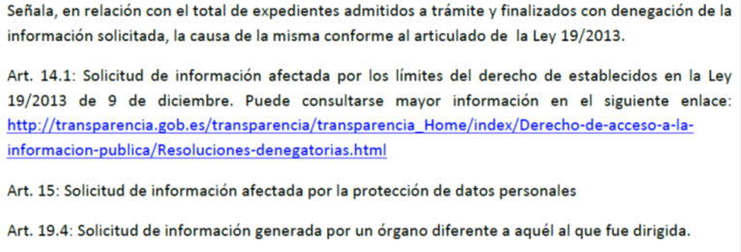
¿Por qué, en ocasiones, se deniega el acceso?
Denegaciones por artículo | Número | Porcentaje
Art. 14.1 | 870 | 73.85%
Art. 15 | 210 | 17.83%
Art. 19.4 | 98 | 8.32%
Total | 1,178 | 100.00%

Nota

